상품제안서
휴대용 수평계 열쇠고리(블루) 수평기 키링 | 상품코드: F27782

 |  |  |  |  |  |  | 02-412-0044 | www.easy1.co.kr
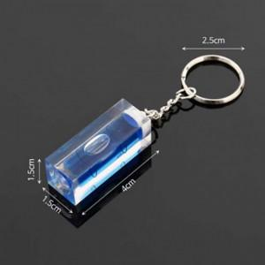

【상세/제작정보】 | 기본수량 미만 인쇄불가 제작기간 협의.

【인쇄/포장옵션】 | 실크 / 포장불가능

【공급단가】 | 수량 | 500~ | 1,000~ | 3,000~ | 5,000~ | 10,000~
*VAT별도 | 양면인쇄 | 960원 | 940원 | 920원 | 880원 | 850원

【상품 URL】 | https://easy1.co.kr:443/src/goods_detail.php?gdno=27782

